工作表1
摘要輸出
7.99799999838019 殘差圖
31.00199999 | -19.876867299
99.000000009 | -8.0661625855
66.000000013 | 4.7853172666
26.531999988 | 14.329749323
13.602000006 | -14.519737885
64.01999998 | -28.025797963
70.019999979 | -10.414901936
6 | -11.559346491
10.002000002 | -12.344306098
6 | -12.339508891
8.2020000021 | -2.5119968061
10.002000002 | -16.758382598
29.999999987 | 57.309759123
89.99999999 | 36.624359385
13.002000006 | 2.189609613
7.9979999984 | -8.5527855569
18.000000006 | -2.8866269411
1.0002000002 | -11.592860755
4.9997999979 | -6.9518672515
21.00000001 | -6.8149599305
79.979999984 | -27.717674416
28.998000004 | -21.044681467
1.0002000002 | -11.551437655
22.001999998 | -6.4440623429
19.997999993 | 17.973326499
37.398000006 | -7.2870792318
32.999999992 | -2.493855867
109.98000002 | 75.768353699
26.202000013 | -13.804922733
3.4998000008 | -9.4898737597
61.019999996 | 25.790283014
2.9999999987 | -3.5700520031
70.019999979 | -18.322944936
8.999999999 | -3.9404439769
94.98000001 | -12.477496364
1.0002000002 | -11.688425655
68.999999974 | -3.8224286982
2.8002000001 | 8.6136958528
37.001999999 | -16.967022278
7.9979999984 | -12.482269857
53.999999982 | -4.1358147685
2.9999999987 | -9.1122160031
12.000000005 | -8.1525359672
25.001999989 | 10.266170675
46.997999982 | 49.350640625
35.999999992 | -5.7792978536
13.997999999 | 27.663339469
53.999999982 | -34.630399769
100.02000002 | -7.0844488292
1.0002000002 | -11.610243555
...
迴歸統計
R 的倍數 | 0.75174429765
R 平方 | 0.56511948906
調整的 R 平方 | 0.56227713278
標準誤 | 27.208317126
觀察值個數 | 155

ANOVA
 | 自由度 | SS | MS | F | 顯著值
迴歸 | 1 | 147185.53545 | 147185.53545 | 198.8207787 | 1.8449515803E-29
殘差 | 153 | 113264.75568 | 740.29252081
總和 | 154 | 260450.29114

 | 係數 | 標準誤 | t 統計 | P-值 | 下限 95% | 上限 95% | 下限 95.0% | 上限 95.0%
截距 | 12.064091017 | 2.8337346479 | 4.2573114691 | 3.59569551E-05 | 6.4657922913 | 17.662389743 | 6.4657922913 | 17.662389743
7.9979999984 | 0.56771199559 | 0.040262170685 | 14.100382218 | 1.8449515803E-29 | 0.48817044112 | 0.64725355006 | 0.48817044112 | 0.64725355006

殘差輸出

7.99799999838019 樣本迴歸線圖
 |  | 預測為 6.6588893
31.00199999 | 9.787431 | 29.664298299
99.000000009 | 60.201416 | 68.267578586
66.000000013 | 54.3184 | 49.533082733
26.531999988 | 41.456375 | 27.126625677
13.602000006 | 5.2663717 | 19.786109585
64.01999998 | 20.383215 | 48.409012963
70.019999979 | 41.400383 | 51.815284936
6 | 3.9110165 | 15.470362991
10.002000002 | 5.3980403 | 17.742346398
6 | 3.1308541 | 15.470362991
8.2020000021 | 14.208468 | 16.720464806
10.002000002 | 0.9839638 | 17.742346398
29.999999987 | 86.40521 | 29.095450877
89.99999999 | 99.78253 | 63.158170615
13.002000006 | 21.635092 | 19.445482387
7.9979999984 | 8.051866 | 16.604651557
18.000000006 | 19.39628 | 22.282906941
1.0002000002 | 1.0390558 | 12.631916555
4.9997999979 | 7.9506702 | 14.902537452
21.00000001 | 17.171083 | 23.98604293
79.979999984 | 29.752022 | 57.469696416
28.998000004 | 7.481922 | 28.526603467
1.0002000002 | 1.0804789 | 12.631916555
22.001999998 | 18.110828 | 24.554890343
19.997999993 | 41.390522 | 23.417195501
37.398000006 | 26.008305 | 33.295384232
32.999999992 | 28.304731 | 30.798586867
109.98000002 | 150.26941 | 74.501056301
26.202000013 | 13.134358 | 26.939280733
3.4998000008 | 4.5610957 | 14.05096946
61.019999996 | 72.49616 | 46.705876986
2.9999999987 | 10.197175 | 13.767227003
70.019999979 | 33.49234 | 51.815284936
8.999999999 | 13.233055 | 17.173498977
94.98000001 | 53.50788 | 65.985376364
1.0002000002 | 0.9434909 | 12.631916555
68.999999974 | 47.41379 | 51.236218698
2.8002000001 | 22.267494 | 13.653798147
37.001999999 | 16.103548 | 33.070570278
7.9979999984 | 4.1223817 | 16.604651557
53.999999982 | 38.584724 | 42.720538769
2.9999999987 | 4.655011 | 13.767227003
12.000000005 | 10.724099 | 18.876634967
25.001999989 | 36.524197 | 26.258026325
46.997999982 | 88.09606 | 38.745419375
35.999999992 | 26.722425 | 32.501722854
13.997999999 | 47.674263 | 20.010923531
53.999999982 | 8.090139 | 42.720538769
100.02000002 | 61.762196 | 68.846644829
1.0002000002 | 1.021673 | 12.631916555
...
觀察值 | 預測為 6.6588893 | 殘差
1 | 29.664298299 | -19.876867299
2 | 68.267578586 | -8.0661625855
3 | 49.533082733 | 4.7853172666
4 | 27.126625677 | 14.329749323
5 | 19.786109585 | -14.519737885
6 | 48.409012963 | -28.025797963
7 | 51.815284936 | -10.414901936
8 | 15.470362991 | -11.559346491
9 | 17.742346398 | -12.344306098
10 | 15.470362991 | -12.339508891
11 | 16.720464806 | -2.5119968061
12 | 17.742346398 | -16.758382598
13 | 29.095450877 | 57.309759123
14 | 63.158170615 | 36.624359385
15 | 19.445482387 | 2.189609613
16 | 16.604651557 | -8.5527855569
17 | 22.282906941 | -2.8866269411
18 | 12.631916555 | -11.592860755
19 | 14.902537452 | -6.9518672515
20 | 23.98604293 | -6.8149599305
21 | 57.469696416 | -27.717674416
22 | 28.526603467 | -21.044681467
23 | 12.631916555 | -11.551437655
24 | 24.554890343 | -6.4440623429
25 | 23.417195501 | 17.973326499
26 | 33.295384232 | -7.2870792318
27 | 30.798586867 | -2.493855867
28 | 74.501056301 | 75.768353699
29 | 26.939280733 | -13.804922733
30 | 14.05096946 | -9.4898737597
31 | 46.705876986 | 25.790283014
32 | 13.767227003 | -3.5700520031
33 | 51.815284936 | -18.322944936
34 | 17.173498977 | -3.9404439769
35 | 65.985376364 | -12.477496364
36 | 12.631916555 | -11.688425655
37 | 51.236218698 | -3.8224286982
38 | 13.653798147 | 8.6136958528
39 | 33.070570278 | -16.967022278
40 | 16.604651557 | -12.482269857
41 | 42.720538769 | -4.1358147685
42 | 13.767227003 | -9.1122160031
43 | 18.876634967 | -8.1525359672
44 | 26.258026325 | 10.266170675
45 | 38.745419375 | 49.350640625
46 | 32.501722854 | -5.7792978536
47 | 20.010923531 | 27.663339469
48 | 42.720538769 | -34.630399769
49 | 68.846644829 | -7.0844488292
50 | 12.631916555 | -11.610243555
51 | 29.664298299 | -20.858785299
52 | 24.554890343 | -6.0794093429
53 | 17.742346398 | -6.9111283983
54 | 26.540746906 | 78.984933094
55 | 12.631916555 | -11.607075555
56 | 16.039210409 | -3.925216409
57 | 173.86200975 | -65.785759753
58 | 35.90799483 | -9.3890258305
59 | 16.039210409 | -0.84409240902
60 | 26.258026325 | 18.445443675
61 | 39.542487029 | -7.5505360288
62 | 59.751898665 | 23.736511335
63 | 77.907328251 | -14.498312251
64 | 17.173498977 | 33.444764023
65 | 26.8813741 | -15.3662391
66 | 80.189530518 | -20.045987518
67 | 12.631916555 | -11.465388255
68 | 127.29827191 | 83.011828095
69 | 23.417195501 | -3.3005665012
70 | 82.471732731 | -45.437827731
71 | 34.773706273 | 9.2075737271
72 | 81.892666464 | -11.585286464
73 | 15.753083564 | -8.7924812644
74 | 114.83131644 | -50.048336441
75 | 21.71405952 | -7.8066695196
76 | 30.229739459 | 0.65819654114
77 | 27.961162318 | -15.094877318
78 | 22.282906941 | -8.2277359411
79 | 16.832871782 | 9.9256122181
80 | 46.126810753 | 19.107879247
81 | 58.287201705 | 11.887888295
82 | 13.199401466 | -10.133854466
83 | 19.445482387 | -3.436136387
84 | 54.642490673 | 52.260909327
85 | 72.252916769 | -18.402483769
86 | 62.034100861 | -43.290862861
87 | 19.445482387 | -3.322767387
88 | 19.387575759 | -5.9853347592
89 | 22.282906941 | -15.148778341
90 | 12.631916555 | -11.643332755
91 | 27.392314901 | -3.6857779014
92 | 35.90799483 | 24.87653917
93 | 14.335052543 | -8.5293608427
94 | 40.847089183 | -6.0235991828
95 | 15.470362991 | -8.5986649906
96 | 21.71405952 | 4.1058904804
97 | 140.92335982 | -23.107459821
98 | 143.20556196 | -92.900374959
99 | 17.173498977 | -4.4083949769
100 | 30.798586867 | -7.476084867
101 | 34.204858847 | -21.623182847
102 | 29.664298299 | -0.16840629895
103 | 26.823467482 | 44.197662518
104 | 32.501722854 | 25.458173146
105 | 33.636011435 | 98.866538565
106 | 41.017402807 | 43.701337193
107 | 12.631916555 | -11.651390705
108 | 22.851754362 | 23.274415638
109 | 68.267578586 | -44.208858586
110 | 66.56444258 | 27.17286242
111 | 12.631916555 | -11.670909455
112 | 26.258026325 | 14.652457675
113 | 39.314266814 | 52.804203186
114 | 80.189530518 | -42.881913518
115 | 12.631916555 | -11.655401615
116 | 21.148618369 | -16.931285069
117 | 83.016736206 | 12.305653794
...

deepchem_DMPNN_testing_result_r
half_life_difference
 | Observed(min) | Prediction of testing-set(min)
 | 7.9979999984 | 6.6588893
 | 31.00199999 | 9.787431
 | 99.000000009 | 60.201416
 | 66.000000013 | 54.3184
 | 26.531999988 | 41.456375
 | 13.602000006 | 5.2663717
 | 64.01999998 | 20.383215
 | 70.019999979 | 41.400383
 | 6 | 3.9110165
 | 10.002000002 | 5.3980403
 | 6 | 3.1308541
 | 8.2020000021 | 14.208468
 | 10.002000002 | 0.9839638
 | 29.999999987 | 86.40521
 | 89.99999999 | 99.78253
 | 13.002000006 | 21.635092
 | 7.9979999984 | 8.051866
 | 18.000000006 | 19.39628
 | 1.0002000002 | 1.0390558
 | 4.9997999979 | 7.9506702
 | 21.00000001 | 17.171083
 | 79.979999984 | 29.752022
 | 28.998000004 | 7.481922
 | 1.0002000002 | 1.0804789
 | 22.001999998 | 18.110828
 | 19.997999993 | 41.390522
 | 37.398000006 | 26.008305
 | 32.999999992 | 28.304731
 | 109.98000002 | 150.26941
 | 26.202000013 | 13.134358
 | 3.4998000008 | 4.5610957
 | 61.019999996 | 72.49616
 | 2.9999999987 | 10.197175
 | 70.019999979 | 33.49234
 | 8.999999999 | 13.233055
 | 94.98000001 | 53.50788
 | 1.0002000002 | 0.9434909
 | 68.999999974 | 47.41379
 | 2.8002000001 | 22.267494
 | 37.001999999 | 16.103548
 | 7.9979999984 | 4.1223817
 | 53.999999982 | 38.584724
 | 2.9999999987 | 4.655011
 | 12.000000005 | 10.724099
 | 25.001999989 | 36.524197
 | 46.997999982 | 88.09606
 | 35.999999992 | 26.722425
 | 13.997999999 | 47.674263
 | 53.999999982 | 8.090139
 | 100.02000002 | 61.762196
...
Prediction of testing-set(min) | difference ratio | significant | index | sign index
6.6588893 | -16.743069501 | 0 | 1 | 0
9.787431 | -68.429678721 | 0 | 2 | 0
60.201416 | -39.190488894 | 0 | 3 | 0
54.3184 | -17.699393955 | 0 | 4 | 0
41.456375 | 56.250471198 | 1 | 5 | 5
5.2663717 | -61.282372463 | 0 | 6 | 0
20.383215 | -68.161176185 | 0 | 7 | 0
41.400383 | -40.873488985 | 0 | 8 | 0
3.9110165 | -34.816391666 | 0 | 9 | 0
5.3980403 | -46.030390934 | 0 | 10 | 0
3.1308541 | -47.819098333 | 0 | 11 | 0
14.208468 | 73.23174831 | 1 | 12 | 12
0.9839638 | -90.162329536 | 0 | 13 | 0
86.40521 | 188.01736679 | 1 | 14 | 14
99.78253 | 10.86947779 | 0 | 15 | 0
21.635092 | 66.398184821 | 1 | 16 | 16
8.051866 | 0.67349339373 | 0 | 17 | 0
19.39628 | 7.757111076 | 0 | 18 | 0
1.0390558 | 3.8848030166 | 0 | 19 | 0
7.9506702 | 59.019764856 | 1 | 20 | 20
17.171083 | -18.232938136 | 0 | 21 | 0
29.752022 | -62.800672661 | 0 | 22 | 0
7.481922 | -74.198489554 | 0 | 23 | 0
1.0804789 | 8.0262847193 | 0 | 24 | 0
18.110828 | -17.685537671 | 0 | 25 | 0
41.390522 | 106.9733074 | 1 | 26 | 26
26.008305 | -30.455358587 | 0 | 27 | 0
28.304731 | -14.228087858 | 0 | 28 | 0
150.26941 | 36.633396962 | 0 | 29 | 0
13.134358 | -49.872689132 | 0 | 30 | 0
4.5610957 | 30.324467084 | 0 | 31 | 0
72.49616 | 18.807210758 | 0 | 32 | 0
10.197175 | 239.90583348 | 1 | 33 | 33
33.49234 | -52.167466424 | 0 | 34 | 0
13.233055 | 47.033944461 | 0 | 35 | 0
53.50788 | -43.664055596 | 0 | 36 | 0
0.9434909 | -5.6697760655 | 0 | 37 | 0
47.41379 | -31.284362293 | 0 | 38 | 0
22.267494 | 695.21084207 | 1 | 39 | 39
16.103548 | -56.47924977 | 0 | 40 | 0
4.1223817 | -48.457343075 | 0 | 41 | 0
...

工作表2
difference ratio | significant | index
56.250471198 | 1 | 5
73.23174831 | 1 | 12
188.01736679 | 1 | 14
66.398184821 | 1 | 16
59.019764856 | 1 | 20
106.9733074 | 1 | 26
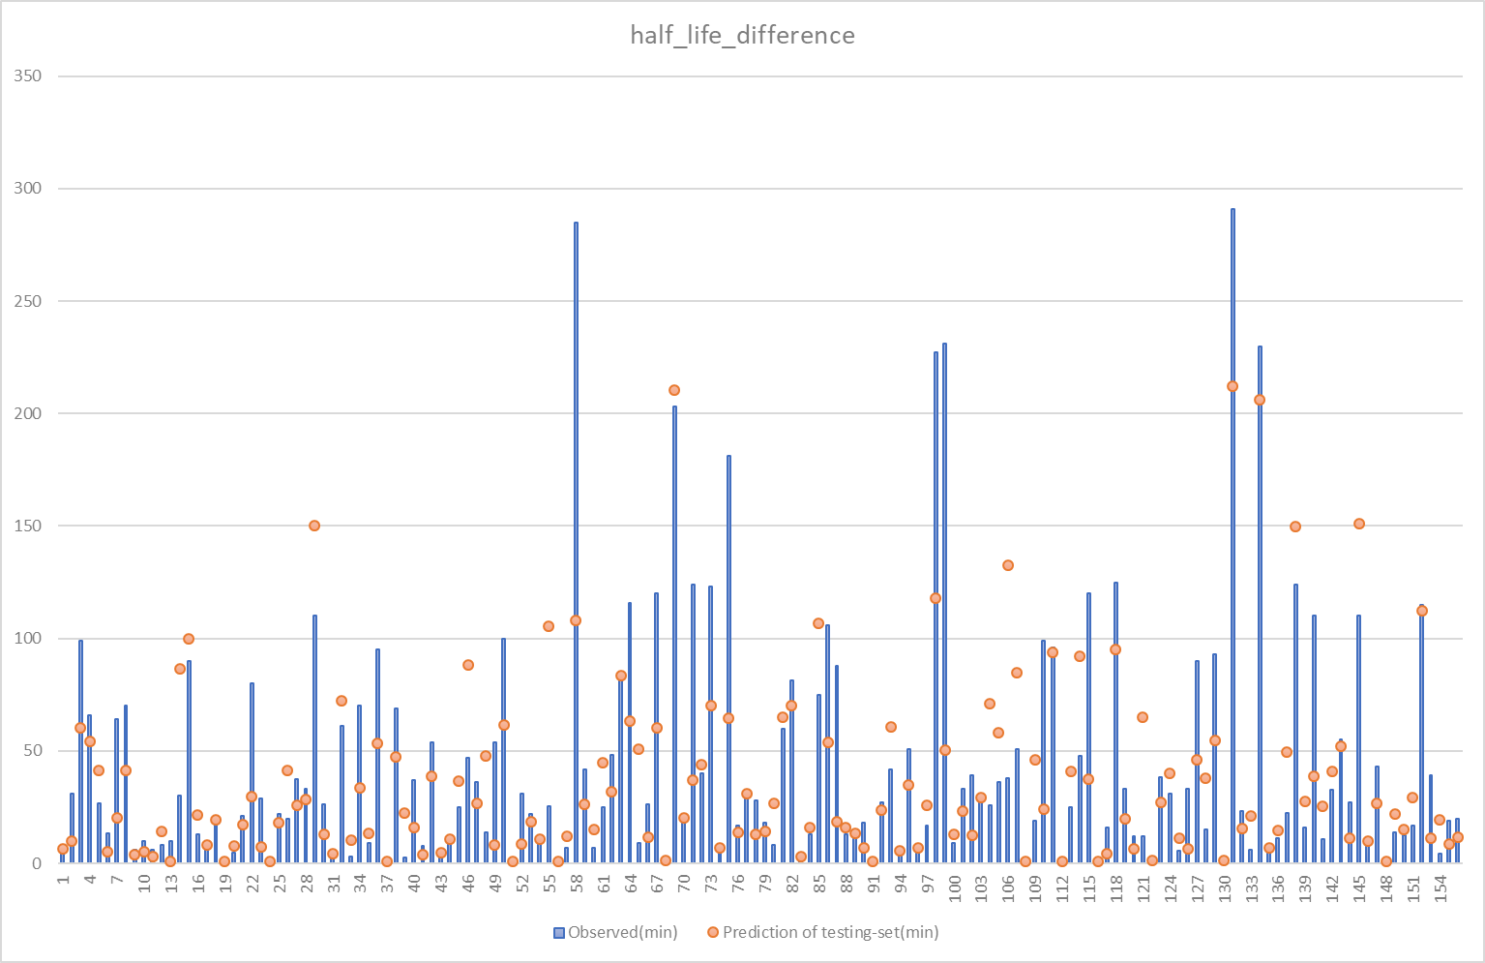
239.90583348 | 1 | 33
695.21084207 | 1 | 39
55.167033403 | 1 | 43
87.446402048 | 1 | 46
240.57910417 | 1 | 48
313.82619605 | 1 | 55
73.007626446 | 1 | 57
117.01111118 | 1 | 60
78.799576114 | 1 | 61
462.42514451 | 1 | 65
218.55338083 | 1 | 80
53.29267932 | 1 | 83
51.899929381 | 1 | 97
173.17920603 | 1 | 104
60.999711149 | 1 | 105
248.70927401 | 1 | 106
66.115176388 | 1 | 107
142.74376371 | 1 | 109
63.628845765 | 1 | 113
91.913479106 | 1 | 114
443.41583008 | 1 | 121
92.381829064 | 1 | 125
153.9019533 | 1 | 128
252.32721667 | 1 | 133
120.49023111 | 1 | 137
73.196781688 | 1 | 139
132.54109835 | 1 | 141
58.506450929 | 1 | 149
72.870337662 | 1 | 151
341.74167013 | 1 | 154

